产品数据
参数名 | 参数值

型号 | KM360N

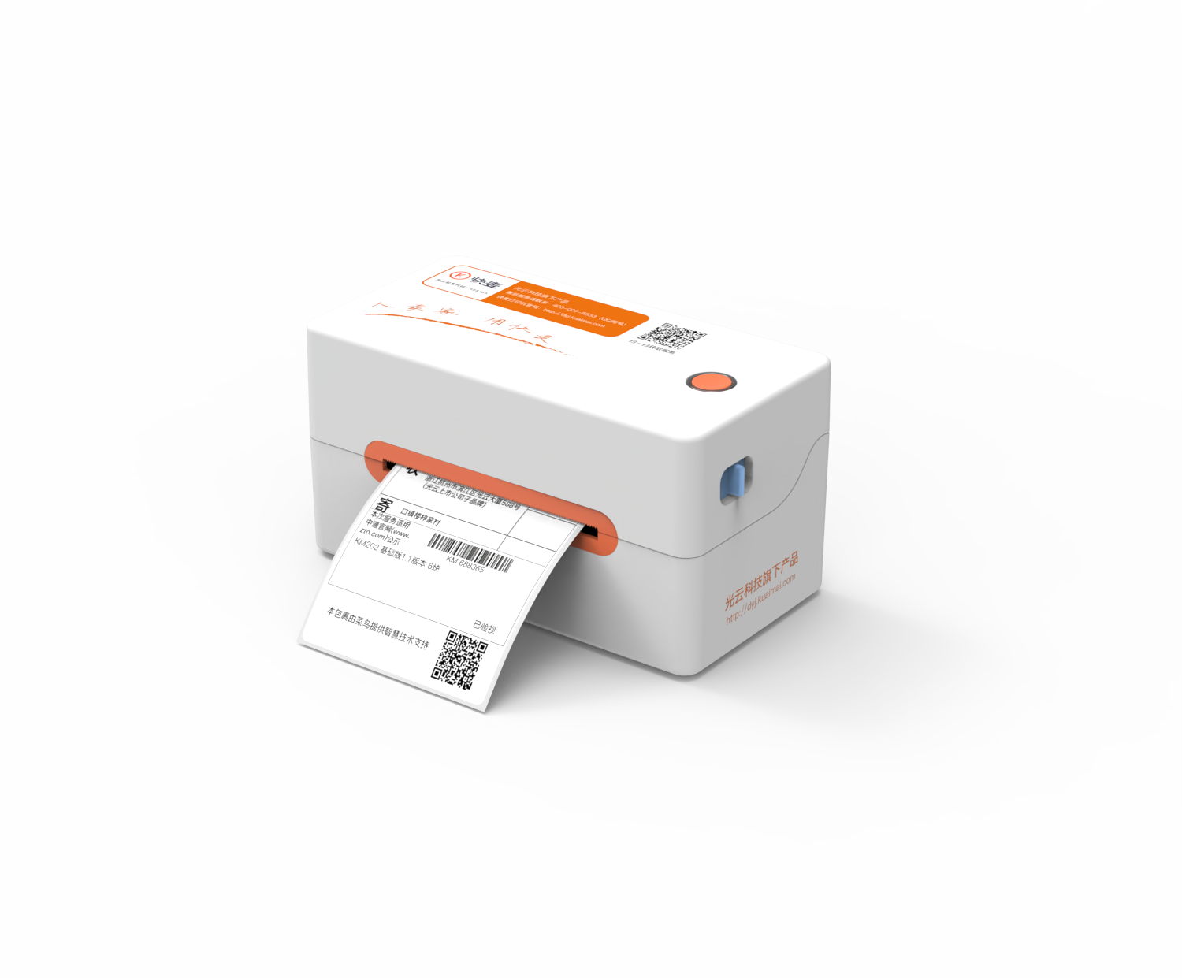
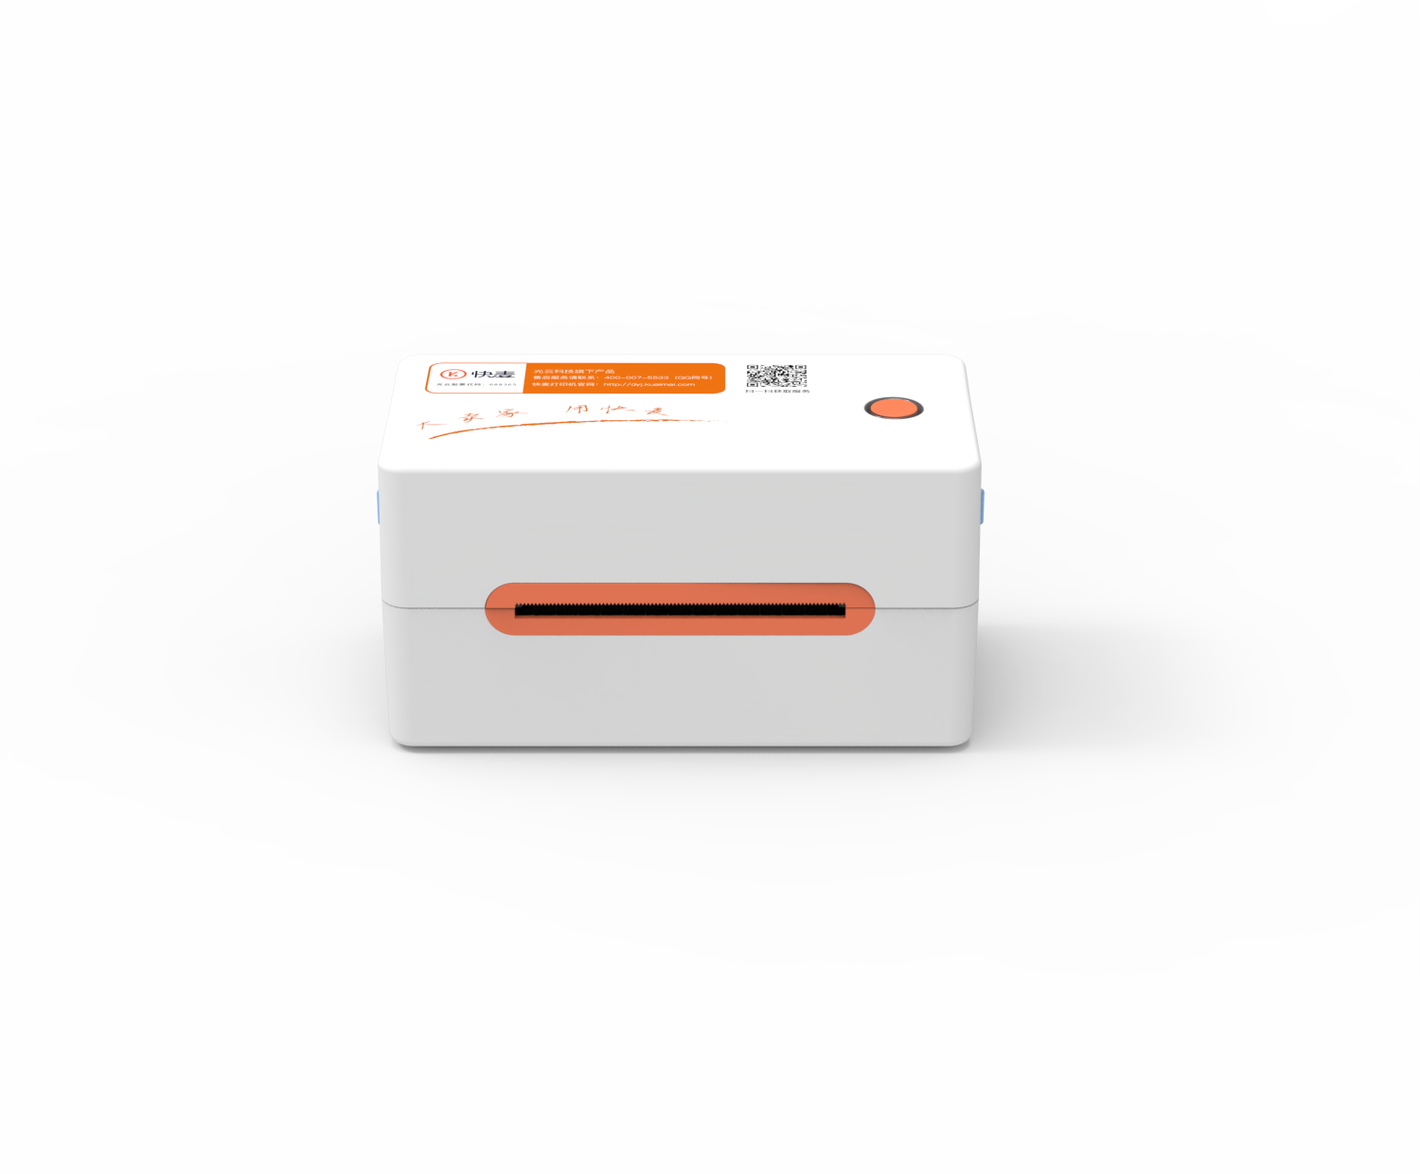
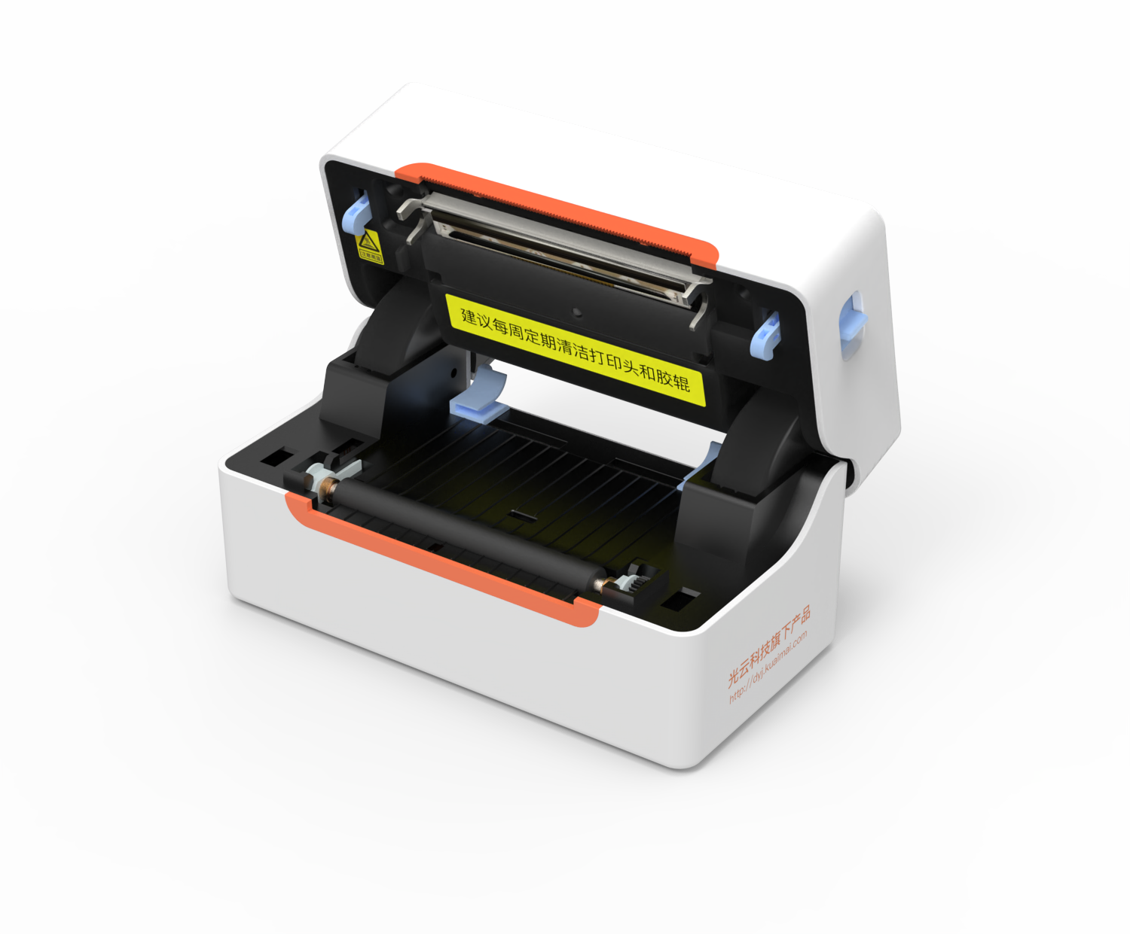
产品图
细节图1
细节图2

特点1 | 免安装驱动、异地远程打印、多人跨端打印、支持多个系统
特点2 | 普通用户：番茄标签 + 快麦云打印机
特点3 | 第三方软件用户：快麦云打印机无需开发支持所有软件
特点4 | 企业开发者：支持 SaaS 对接、免费 API 接口

场景1 | 仓|仓储
场景2 | 物|物流
场景3 | 零|零售

参数.电池寿命
参数.充放电次数
参数.指令集 | ESC\POS、TSPL
参数.打印内容 | 英文、中文简体、中文繁体、图片、字符、线条、符号、一维条码、二维码
参数.编码方式 | GBK、BIG5、KSC5601、UTF-8
参数.字体类型
参数.字符大小
参数.一维码
参数.二维码
参数.图形
参数.系统支持操作系统 | Windows、iOS、Android、Linux、MacOS
参数.对接平台/软件 | 番茄标签、快递助手、风火递等
参数.固件升级方式 | 支持 USB 本地升级、OTA 升级
参数.设备状态上报 | 支持主动上报打印机状态（在线、离线）
参数.作业状态上报 | 支持
参数.设备日志获取 | 不支持
参数.切纸方式 | 手动撕纸
参数.开盖方式 | 上翻盖
参数.纸仓形式 | 有纸仓
参数.切刀寿命
参数.出纸方式 | 前出纸
参数.外观尺寸（长*宽*高） | 请填写
参数.包装尺寸（长*宽*高） | 请填写
参数.裸机重量（不包含电池/适配器）
参数.单台整机重量
参数.配件 | 电源适配器、数据线、说明书（含保修卡）
参数.台数
参数.整箱重量
参数.整箱尺寸（长*宽*高）
参数.按键
参数.语音提示
参数.其他
参数.工作温度/湿度 | 温度：0-45℃；湿度：20-90%
参数.存储温度/湿度 | 温度：-10-60℃；湿度：10-90%
参数.纸张回退 | 支持
参数.自动进纸 | 支持
参数.压缩方式
参数.认证标准 | 3C认证
参数.ESD要求
参数.防护等级
参数.目标市场/场景 | 连锁餐饮、连锁商超、连锁门店

